arithmetisches Mittel
Arithmetisches Mittel |  |  |  |  |  | Spalten
 |  |  |  |  |  | (a) Beobachtungsnummer
(a) | (b) | (c) | (d) | (e) | (f) | (b) Beobachtungstyp
Messung | Messinstrument | Wert [m] | v [cm] | vv [cm2] | wi | (c) Messungen (sortiert)
1 | Doppelmeter |  | #DIV/0! | #DIV/0! | #DIV/0! | (d) Verbesserungen = Mittelwert - (c)
2 | Doppelmeter |  | #DIV/0! | #DIV/0! | #DIV/0! | (e) quadrierte Verbesserungen v2
3 | Doppelmeter |  | #DIV/0! | #DIV/0! | #DIV/0! | (f) w = v / mv
4 | Doppelmeter |  | #DIV/0! | #DIV/0! | #DIV/0! | Zeilen
5 | Doppelmeter |  | #DIV/0! | #DIV/0! | #DIV/0! | (1): Spalte (c) = Mittelwert, Spalten (d)-(e) = Summen
6 | Doppelmeter |  | #DIV/0! | #DIV/0! | #DIV/0! | (2): Median
7 | Doppelmeter |  | #DIV/0! | #DIV/0! | #DIV/0! | (3): Standardabweichung einer einzelnen Beobachtung M = (e)(1)/f
(1) | Mittelwert, Summen | #DIV/0! | #DIV/0! | #DIV/0! | #DIV/0! | (4): Standardabweichung des Mittelwertes M = m/Wurzel(n)
(2) | Median | #NUM!
(3) | m: Standardabweichung jeder einzelnen Beobachtung | #DIV/0! |  | 2 | Erfahrungswert [cm]
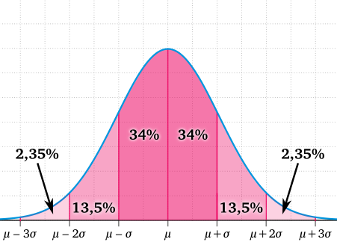
(4) | M: Standardabweichung des Mittelwertes | #DIV/0!

Statistische Angaben
n | Anzahl Beobachtungen | 0
u | Anzahl Unbekannte | 1
f | überschüssige Beobachtungen (= n-u) | -1
zi | Redundanzanteil jeder Messung = (n-1) / n | #DIV/0!
mv | Standardabweichung jeder Verbesserung (= m*zi) | #DIV/0!

Neue Bezeichnungen
Standardabweichung = mittlerer Fehler
theoretisch = a priori , empirisch = a posteriori

Exkurs NV
wi | p | Dichte | p | wi
-3.5 | 0.02% | 0.00 | 0.1% | -3.0902323062
-3 | 0.13% | 0.00 | 0.5% | -2.5758293035
-2.5 | 0.62% | 0.02 | 1.0% | -2.326347874
-2 | 2.28% | 0.05 | 2.5% | -1.9599639845
-1.5 | 6.68% | 0.13 | 5.0% | -1.644853627
-1 | 15.87% | 0.24 | 10.0% | -1.2815515655
-0.5 | 30.85% | 0.35 | 20.0% | -0.84162123357
0 | 50.00% | 0.40 | 40.0% | -0.25334710314
0.5 | 69.15% | 0.35 | 60.0% | 0.25334710314
1 | 84.13% | 0.24 | 80.0% | 0.84162123357
1.5 | 93.32% | 0.13 | 90.0% | 1.2815515655
2 | 97.72% | 0.05 | 95.0% | 1.644853627
2.5 | 99.38% | 0.02 | 97.5% | 1.9599639845
3 | 99.87% | 0.00 | 99.0% | 2.326347874
3.5 | 99.98% | 0.00 | 99.5% | 2.5758293035
 |  |  | 99.9% | 3.0902323062

 |  |  |  |  | Jede wievielte Messung ist kleiner als -3.5 oder grösser als 3.5
 |  |  |  |  | d.h. liegt ausserhalb des Intervalls {-3.5, 3.5}
 |  |  |  |  | 99.95% | liegen innerhalb des Intervalls
 |  |  |  |  | Jede 2150. Messung

